表紙
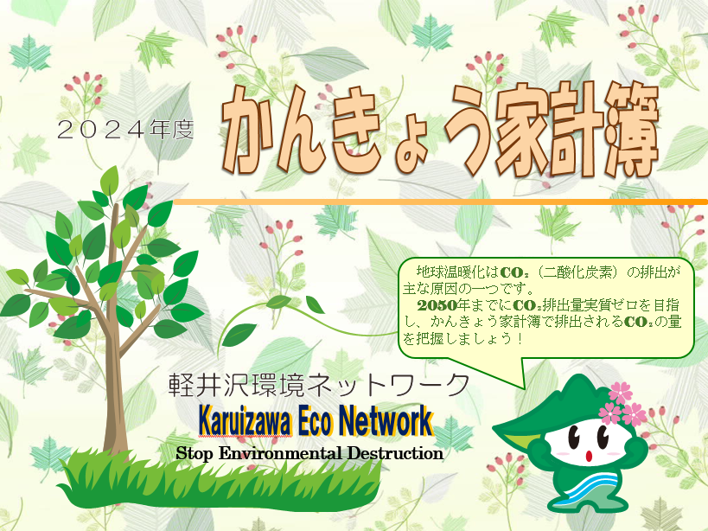

入力方法
電気
kWh
kg-co2
今月の合計
0
プロパン
ガス
㎥
kg-co2
kg-co2
0 | 0

水道
㎥
kg-co2
４月からの累計
0

kg-co2
 | 0

毎月の使用量を４月から入力してください
この色の項目は自動計算されます。

末尾のグラフが二酸化炭素排出量に応じて作成されます。
一年間ご協力よろしくお願いいたします。

４月
今月の省エネワンポイントアドバイス

【お洗濯について】
じめじめとして洗濯物の乾き具合も気になる季節です。だからこそ少量の洗濯物を毎日洗うより、洗濯日和に洗濯機の容量に合わせてまとめて洗う方が省エネで効率的です。
4月

電気
kWh
kg-co2
0
プロパン
ガス
㎥
kg-co2
今月の合計
0

水道
㎥
kg-co2
kg-co2
0 | 0

５月
今月の省エネワンポイントアドバイス
【電子レンジについて】
野菜の下ごしらえに電子レンジを使用してみましょう。ガスコンロから電子レンジに切り替えるだけでもCO２の削減が可能です。

電気
kWh
kg-co2
今月の合計
0
プロパン
ガス
㎥
kg-co2
kg-co2
0 | 0

水道
㎥
kg-co2
４月からの累計
0

kg-co2
 | 0

６月
今月の省エネワンポイントアドバイス
【お洗濯について】
じめじめとして洗濯物の乾き具合も気になる季節です。だからこそ少
量の洗濯物を毎日洗うより、洗濯日和に洗濯機の容量に合わせてまと
めて洗う方が省エネで効率的です。

電気
kWh
kg-co2
今月の合計
0
プロパン
ガス
㎥
kg-co2
kg-co2
0 | 0

水道
㎥
kg-co2
４月からの累計
0

kg-co2
 | 0

７月
今月の省エネワンポイントアドバイス
【冷房の使用方法について】
暑い日が多くなり、エアコンを使う日が増えてくる時期です。定期的にフィルターを交換することや室外機周りに物を置かないようにすることで省エネになります。

電気
kWh
kg-co2
今月の合計
0
プロパン
ガス
㎥
kg-co2
kg-co2
0 | 0

水道
㎥
kg-co2
４月からの累計
0

kg-co2
 | 0

８月
今月の省エネワンポイントアドバイス
【運転時の省エネについて】
車の運転時にも省エネはできます。ゆっくりとアクセルを踏む「eスタート」や早めのアクセルオフによりCO２の排出量を削減できます。

電気
kWh
kg-co2
今月の合計
0
プロパン
ガス
㎥
kg-co2
kg-co2
0 | 0

水道
㎥
kg-co2
４月からの累計
0

kg-co2
 | 0

９月
今月の省エネワンポイントアドバイス
【電気ポットについて】
電気ポットでお湯を沸かし、そのまま６時間保温状態にするよりもプラグ
を抜き、保温せずに再度お湯を沸かした方が省エネになります。

電気
kWh
kg-co2
今月の合計
0
プロパン
ガス
㎥
kg-co2
kg-co2
0 | 0

水道
㎥
kg-co2
４月からの累計
0

kg-co2
 | 0

１０月
今月の省エネワンポイントアドバイス
【スポーツの秋です】
体を動かすのには最適な季節です。普段車を使って出かけている
距離もちょっと思い切って、徒歩や自転車で出かけて見てはいか
がでしょう。車では気づかなかった新しい発見があるかも・・

電気
kWh
kg-co2
今月の合計
0
プロパン
ガス
㎥
kg-co2
kg-co2
0 | 0

水道
㎥
kg-co2
４月からの累計
0

kg-co2
 | 0

１１月
今月の省エネワンポイントアドバイス
【お風呂について】
浴槽に水をためて沸かすよりも、お湯をためる方が省エネにつながります。入浴の間隔をあけず、追い焚きを避けることでも省エネにつながります。

電気
kWh
kg-co2
今月の合計
0
プロパン
ガス
㎥
kg-co2
kg-co2
0 | 0

水道
㎥
kg-co2
４月からの累計
0

kg-co2
 | 0

１２月
今月の省エネワンポイントアドバイス
【ストーブの使用について】
室温は急には下がりません。お出かけ前や寝る直前までつけるのではなく、
早めに切ることで省エネにつながります。

電気
kWh
kg-co2
今月の合計
0
プロパン
ガス
㎥
kg-co2
kg-co2
0 | 0

水道
㎥
kg-co2
４月からの累計
0

kg-co2
 | 0

１月
今月の省エネワンポイントアドバイス
【こたつ・電気カーペットについて】
お正月にお家で寝正月という方にも省エネの工夫があります。電気カー
ペットの下には断熱マットを敷き、こたつは上半身が暖まらないからと
暖房温度を高くするよりもカーディガンを一枚羽織りましょう。

電気
kWh
kg-co2
今月の合計
0
プロパン
ガス
㎥
kg-co2
kg-co2
0 | 0

水道
㎥
kg-co2
４月からの累計
0

kg-co2
 | 0

２月
今月の省エネワンポイントアドバイス
【暖房で省エネのコツ】
扇風機などを使い暖まった空気を循環させましょう。また、暖房のス
イッチを切ってもすぐに寒くなりませんので、おやすみやお出かけの
１５分くらい前に切れば省エネで、消火確認も確実にでき安心です。

電気
kWh
kg-co2
今月の合計
0
プロパン
ガス
㎥
kg-co2
kg-co2
0 | 0

水道
㎥
kg-co2
４月からの累計
0

kg-co2
 | 0

３月
今月の省エネワンポイントアドバイス
【一年間のまとめ】
「かんきょう家計簿」のご記入ありがとうございます。これからも各家庭での様々な工夫で省エネやCO₂削減にぜひご協力をお願いいたします。

電気
kWh
kg-co2
今月の合計
0
プロパン
ガス
㎥
kg-co2
kg-co2
0 | 0

水道
㎥
kg-co2
４月からの累計
0

kg-co2
 | 0

グラフ
ご家庭の二酸化炭素排出量
 | 二酸化炭素排出量
４月 | 0.00
５月 | 0.00
６月 | 0.00
７月 | 0.00
８月 | 0.00
９月 | 0.00
１０月 | 0.00
１１月 | 0.00
１２月 | 0.00
１月 | 0.00
２月 | 0.00
３月 | 0.00

